Rękawica_Ch_5palcowa_ochr_całog
 |  |  |  |  | baza-nw.ciop.pl
Kalkulator naddatków wymiarowych wynikających stosowania środków ochrony rąk
Zagrożenia chemiczne
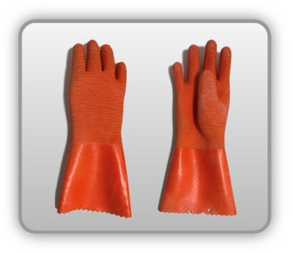 | Rękawica cechach ochronnych pięciopalcowa całogumowa z wykończeniem antypoślizgowym na podkładzie dzianinowym


Kalkulator naddatków wymiarowych rękawicy cechach ochronnych pięciopalcowej całogumowej z wykończeniem antypoślizgowym na podkładzie dzianinowym
Typ NW | miara antropo­metryczna y1, x1, o1, y2, x2, o2 [cm] | wymiar całkowity Y1, X1, O1, Y2, X2, O2 [cm] |  | wymiar naddatku [cm] |  | przyrost względny [%]
 |  | min | max | min | max | min | max
NW długości ręki Y1 | 16.8 | 17.1 | 17.3 | 0.3 | 0.5 | 1.8 | 3.0
NW szerokości ręki X1 | 8.0 | 8.4 | 8.7 | 0.4 | 0.7 | 5.0 | 8.7
NW obwodu ręki O1 | 19.5 | 23.0 | 23.9 | 3.5 | 4.4 | 17.9 | 22.6
NW długości palców /palec nr 2 wskazujący Y2 | 5.9 | 6.1 | 6.3 | 0.2 | 0.4 | 3.4 | 6.8
NW szerokości palców /palec nr 2 wskazujący X2 | 1.5 | 1.8 | 2.0 | 0.3 | 0.5 | 20.0 | 33.3
NW obwodu palców /palec nr 2 wskazujący O2 | 6.3 | 7.2 | 7.8 | 0.9 | 1.5 | 14.3 | 23.8

Opracowano na podstawie wyników V etapu programu wieloletniego „Poprawa bezpieczeństwa i warunków pracy”, finansowanego w zakresie badań naukowych i prac rozwojowych ze środków Narodowego Centrum Badań i Rozwoju. Projekt I.PB.10: Opracowanie danych do nowego atlasu miar człowieka, związanych ze stosowaniem środków ochrony indywidualnej z uwzględnieniem wybranych parametrów widzenia. Koordynator programu: Centralny Instytut Ochrony Pracy – Państwowy Instytut Badawczy.

